カオスマップ (2017)
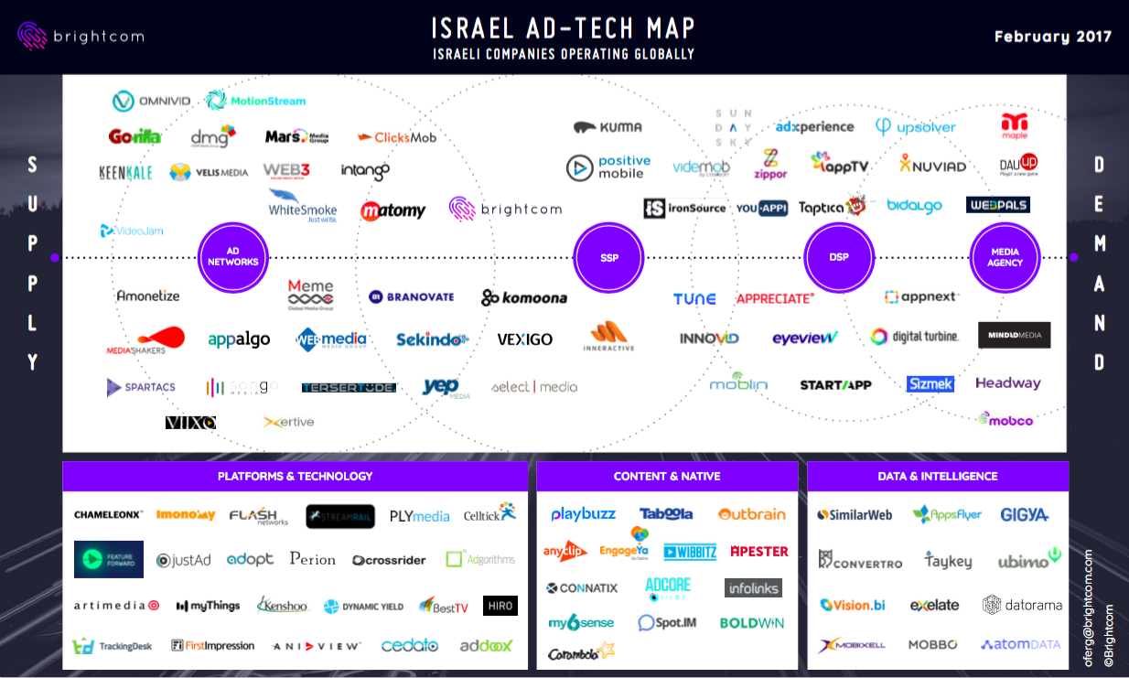
Ad Techs in Israel

